Voorblad
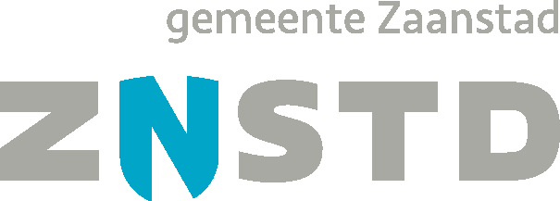

Prijsinvulformulier

Gemeente Zaanstad

Europees openbare aanbesteding
Warme en koude drankenautomaten

Referentienummer:
2025-42-1

